地方債現在高 印刷
 | 43. 地方債現在高（人口１人当たり）

 | 時点 2017(H29)年度（毎年） |  |  |  |  |  |  | 平 均 値 |  |  |  | 349,137
 | 単位 円 |  |  |  |  |  |  | 標準偏差 |  |  |  | 129,593
 | 市町村名 | 指標 | 順位 |  | #REF! | 備考 | 市町村名 | 指標 | 順位 |  | #REF! | 備考

 | 市町村平均 | 349,137 |  | － |  |  | 八街市 | 240,913 |  | 42
 | 千葉市 | 724,803 |  | 1 |  |  | 印西市 | 161,914 |  | 51
 | 銚子市 | 452,863 |  | 11 |  |  | 白井市 | 316,723 |  | 31
 | 市川市 | 123,507 |  | 54 |  |  | 富里市 | 336,052 |  | 27
 | 船橋市 | 272,958 |  | 36 |  |  | 南房総市 | 627,025 |  | 2
 | 館山市 | 373,556 |  | 23 |  |  | 匝瑳市 | 449,330 |  | 13
 | 木更津市 | 240,856 |  | 43 |  |  | 香取市 | 514,767 |  | 6
 | 松戸市 | 238,271 |  | 44 |  |  | 山武市 | 384,017 |  | 20
 | 野田市 | 305,917 |  | 33 |  |  | いすみ市 | 447,612 |  | 14
 | 茂原市 | 434,160 |  | 15 |  |  | 大網白里市 | 321,721 |  | 30
 | 成田市 | 375,198 |  | 22 |  |  | 酒々井町 | 251,071 |  | 40
 | 佐倉市 | 173,207 |  | 50 |  |  | 栄町 | 370,273 |  | 24
 | 東金市 | 389,892 |  | 19 |  |  | 神崎町 | 369,992 |  | 25
 | 旭市 | 422,034 |  | 16 |  |  | 多古町 | 258,386 |  | 39
 | 習志野市 | 264,122 |  | 37 |  |  | 東庄町 | 221,972 |  | 47
 | 柏市 | 221,551 |  | 48 |  |  | 九十九里町 | 493,589 |  | 8
 | 勝浦市 | 483,605 |  | 9 |  |  | 芝山町 | 334,705 |  | 29
 | 市原市 | 176,748 |  | 49 |  |  | 横芝光町 | 503,874 |  | 7
 | 流山市 | 264,030 |  | 38 |  |  | 一宮町 | 276,742 |  | 34
 | 八千代市 | 276,287 |  | 35 |  |  | 睦沢町 | 403,090 |  | 18
 | 我孫子市 | 234,223 |  | 45 |  |  | 長生村 | 335,210 |  | 28
 | 鴨川市 | 589,173 |  | 3 |  |  | 白子町 | 379,802 |  | 21
 | 鎌ケ谷市 | 340,890 |  | 26 |  |  | 長柄町 | 452,291 |  | 12
 | 君津市 | 145,814 |  | 52 |  |  | 長南町 | 524,044 |  | 5
 | 富津市 | 312,212 |  | 32 |  |  | 大多喜町 | 476,203 |  | 10
 | 浦安市 | 138,799 |  | 53 |  |  | 御宿町 | 418,955 |  | 17
 | 四街道市 | 230,964 |  | 46 |  |  | 鋸南町 | 532,575 |  | 4
 | 袖ケ浦市 | 244,908 |  | 41

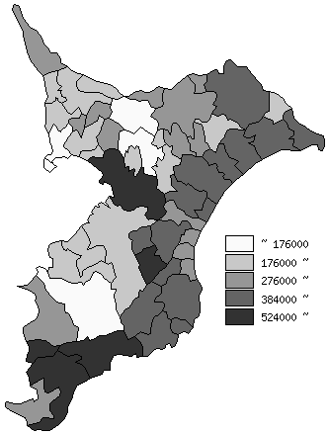
 | 市町村平均の推移
平成25年度 | 330375
平成26年度 | 338954
平成27年度 | 347501
平成28年度 | 349753
平成29年度 | 349137

《備 考》 ・資料出所 総務省「市町村別決算状況調」 ・算出方法 地方債現在高÷住民基本台帳人口(H30.1.1)

